Bantuan PEGAF
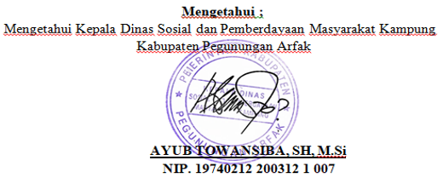
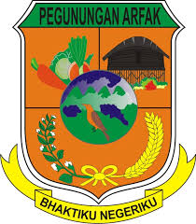
PEMERINTAH KABUPATEN PEGUNUNGAN ARFAK
Dinas Sosial dan Pemberdayaan Masyarakat Kampung
Jl. Raya Anggi, Distrik Anggi, Kabupaten Pegunungan Arfak, Papua Barat No. Tlp.081329886667

 | LAPORAN PENERIMA BANTUAN

 | NAMA PROGRMAN | Bantuan Sosial Keluarga Sejahtera
 | KATEGORI BANTUAN | Sembako
 | SUMBER DANA | APBN
 | TAHUN | 2026
 | SIDTRIK/KAMPUNG | : Distrik Anggi / Kampung Testega

NO | NIK | NAMA | ALAMAT | NO HP | JENIS BANTUAN | TANGGAL TERIMA
1 | 1122334455667782 | ANDI | Lorong ompu | 082221546352 | Beasiswa Mahasiswa | 13-06-2026
2 | 33334 | Budi TKP |  |  | BPJS Kesehatan Gratis | 13-06-2026
3 | 33334 | Budi TKP |  |  | Beasiswa Mahasiswa | 18-06-2026
4 | 1111111111111115 | bunga12 |  |  | Bantuan Beasiswa UI | 18-06-2026
5 | 1111111111111114 | bunga1 |  |  | BPJS Kesehatan Gratis | 18-06-2026

